第4课
行业分析全流程（构建行业分析的底层逻辑）
第4天听课后所得：
质押：
1、公司有现金流，股东质押的钱给自己用，不代表公司缺钱
2、公司业绩很好，有现金流，想扩张而质押这没问题
3、公司账上没钱，搞质押风险就比较大
减持：
1、股价高位时，公司没有实质的问题，大股东稍减持一点合理
2、股价低位，当主力操作或者坐庄或者做市值管理时，
如果上市公司没有现金，会在低位减持拿钱去把票拉升，赚一波钱（一般小票发生的比较多）
商誉：收购公司多花的钱
1、商业模式使然，就是要靠收购扩张来赚钱的，不能接受者就放弃，能接受可分析考虑（但估值适当给低点），
如大参林等连锁店、爱尔眼科。商誉可以高，但注意利润也要有所增长。
2、产业链收购的，持中性态度，如比亚迪收购轮胎制造企业
3、跨行业收购的（❌）
医药、传媒游戏、计算机三大行业商誉可能高点

行业分析六步法
1、行业市场规模
2、行业生命周期
3、产业链分析
4、行业竞争格局
分析过去和现在，通过以上4点筛选符合条件的行业
5、行业发展前景
关注行业的未来，了解增长空间及风险
6、行业估值分析
衡量当前的估值水平，判断投资的时机

研究行业，要研究行业的本质
什么是本质：
这个行业提供的是什么样的产品，解决了什么样的问题。

中国医美行业细分

据新氧大数据预测，注射类医美项目占比最大，2019年达到 57.04%。其中，玻尿酸注射占比 66%，肉毒素注射占比 33%。
玻尿酸和肉毒素，可以说是轻医美中的两大黄金赛道，很多牛股都是从这两个赛道中诞生。

第一步：分析行业市场规模
行业市场规模是企业发展的天花板，在实际当中，我们要尽量的选择规模较大的行业
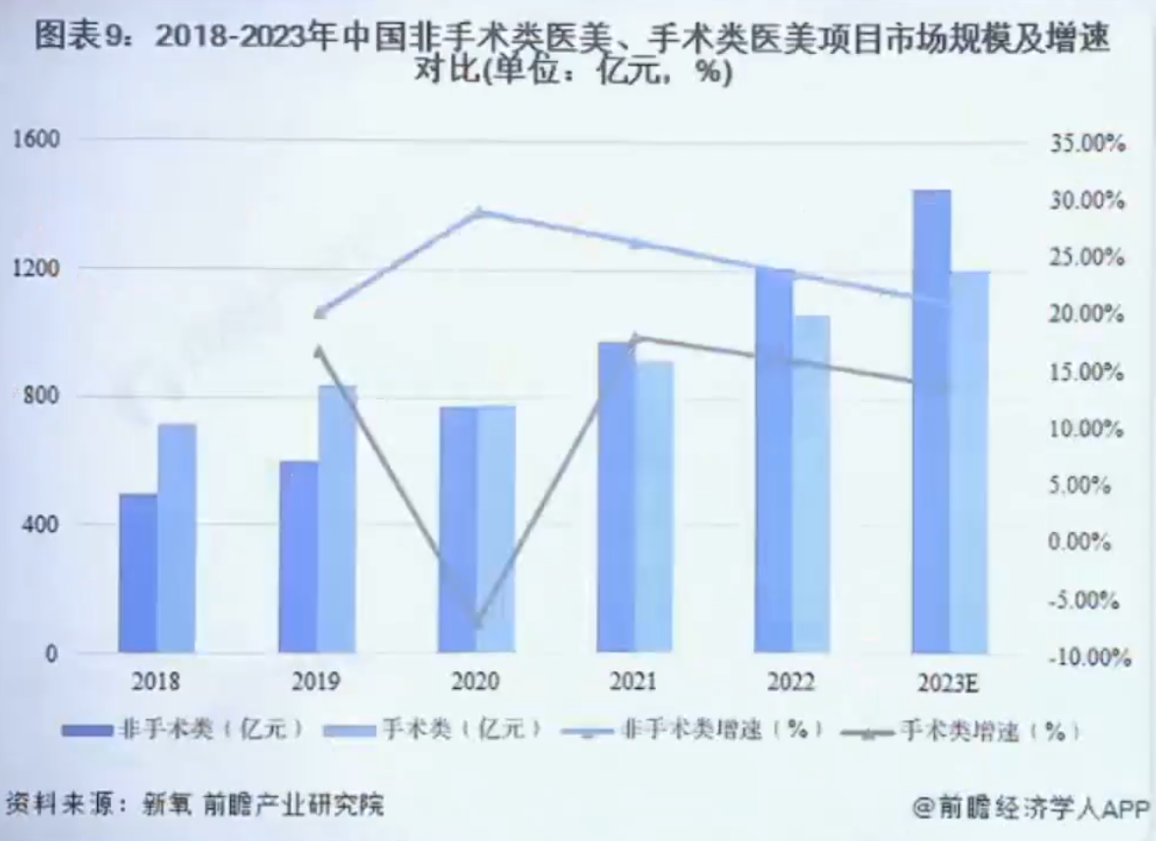
 | 非手术类（轻医美）市场规模逐渐超越手术类，
 | 总体增速大于20%

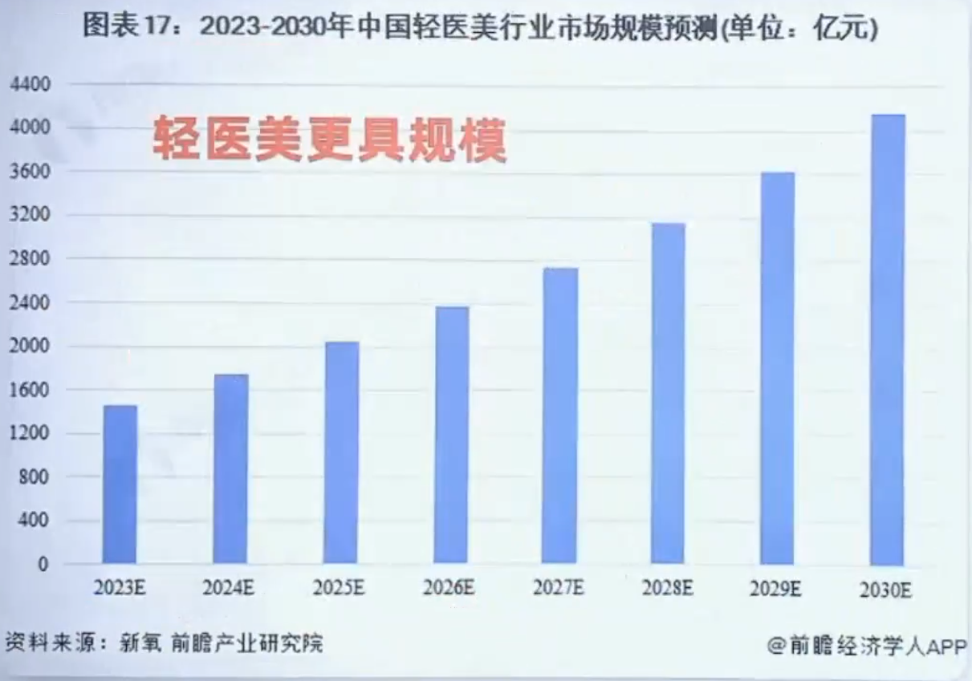
 | 行业市场规模预测增速挺高

第二步：分析行业生命周期
手术医美行业的增速12%，轻医美非手术行业的增速21%
初创期与成长期最大的区别是行业内的公司是否已经具备盈利能力
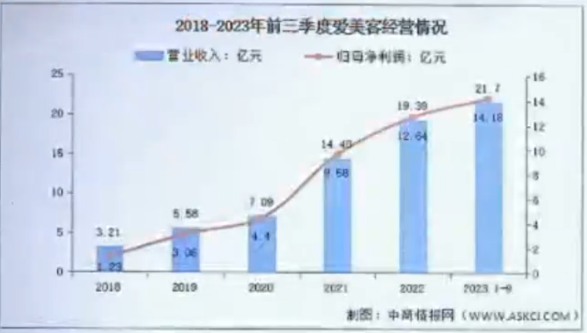
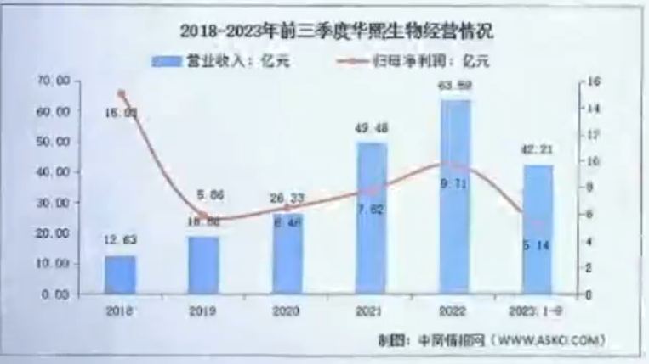

第三步：分析行业的产业链
产业链怎么看
上游（医美原料、医美器械）--中游（医美机构、销售渠道）--下游（获客平台）
上游具备稀缺性，上游产品具有较高的行业壁垒，准入门槛高，上市审批严格。
比如，在我国拿到玻尿酸III类医疗器械证需要3-5年临床试验以及审批时间，
肉毒毒素药品上市注册证需要5-8年之久。
因此，医美上游药品器械环节凭借严苛的政策和技术壁垒，构筑较高行业护城河。
截至目前，我国共有16家企业拥有国家药监局颁发的玻尿酸III类医疗器械注册证，
拥有肉毒毒素生物药品注册证企业仅有4家，国产仅有1家。
中游医美机构虽然规模庞大，但由于机构数量众多（分散），获客成本高，市场竞争激烈
下游获客端目前处于市场培育阶段
轻医美行业价值链分析
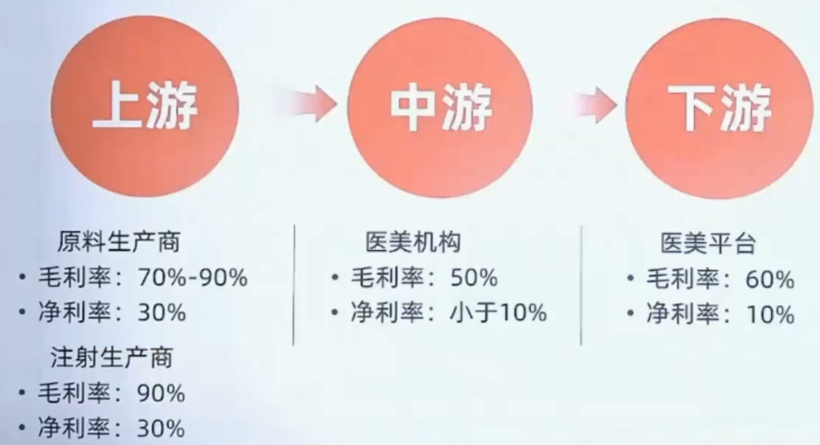
 |  | 稀缺性使医美行业上游掌握核心定价权

当原料（上游）不稀缺时中游更具优势（如电器、肉制品行业）

第四步：分析行业的竞争格局
未来医美行业营收的增加怎么去理解，又怎么去做验证？
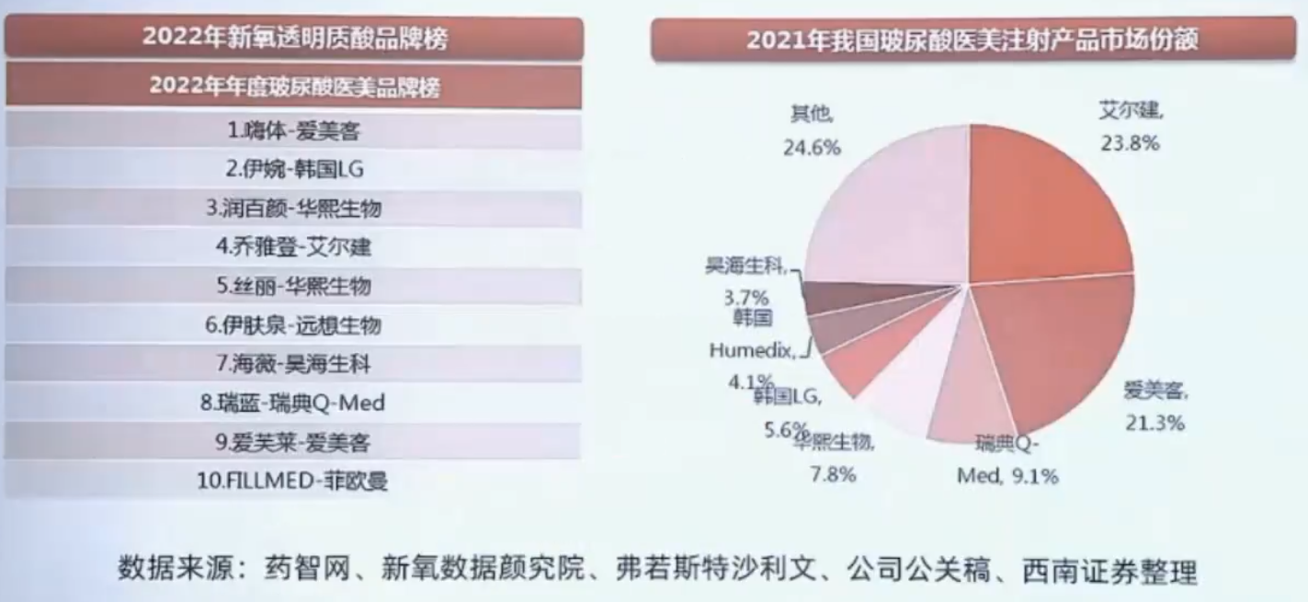

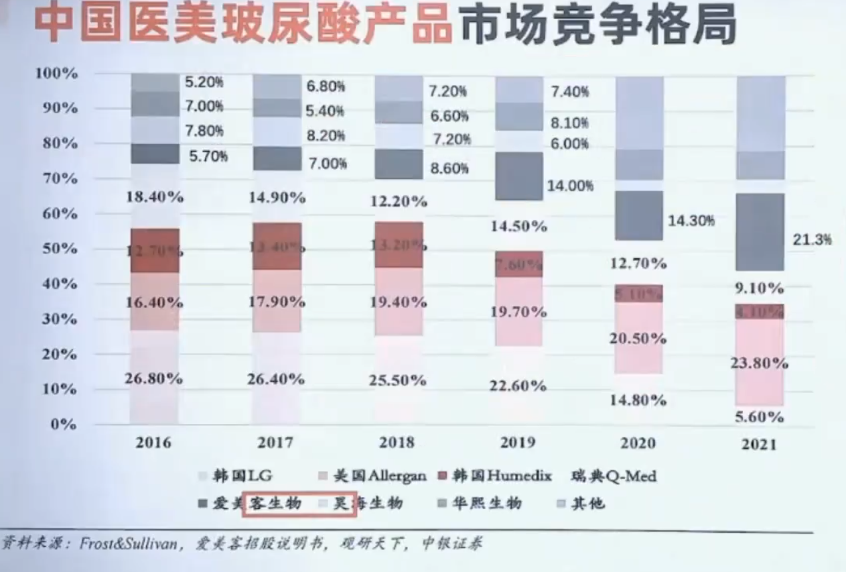
 |  | 左图反映出：
 |  | 1、国产替代逐渐增加
 |  | 2、随着行业增速加快，品牌度与知名度的增加，
 |  | 爱美客在市场竞争格局有明显优势（占比从5.7%增加到21.3%）
 |  | 时间做了验证！

第五步：分析行业的发展前景
医美产业同时具有医疗属性和消费属性
2014-2017年
国内人均收入提高，消费逐渐升级，所以医美需求快速增长。
中国医美市场规模快速增长，CAGR达到32.79%，是同期美国医美市场复合增速的2.7倍。
2018年开始
我国人均可支配收入同比增速小幅下滑，从2017年9.04%下滑至2019年8.87%。
同时市场监管日趋严谨，行业出清，行业高增速有所放缓。
2020年受疫情影响，国内医美市场整体增速下滑。
疫情后，医美还有发展前景吗？
首先，疫情后，伴随政策端规范政治，劣币驱逐良币、低价竞争等现象得以管控，医美市场预计持续回暖
在监管政策、打击力度持续提升，消费者识别能力逐渐增强下，
产业链上中下游有望共同推进行业合规化发展，实现“良币驱逐劣币”
其次，年轻人是消费主力
未来消费升级，基于向上社交等原因，现在的年轻人对产品有长期的依赖性，未来还会是客户
后期新的客户进来，老的客户（20-39岁）锁定，增量与存量都有
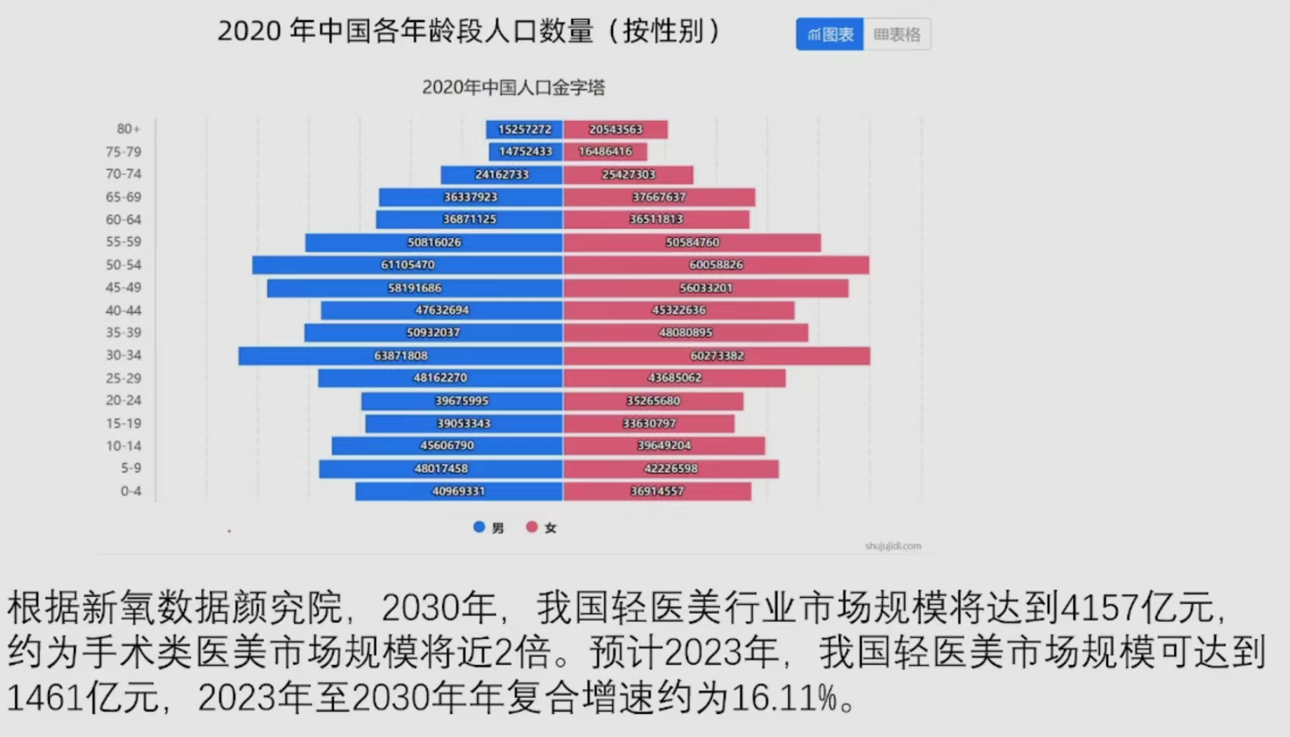

医美：产品非刚需，情绪价值是刚需，复购率高

渗透率：
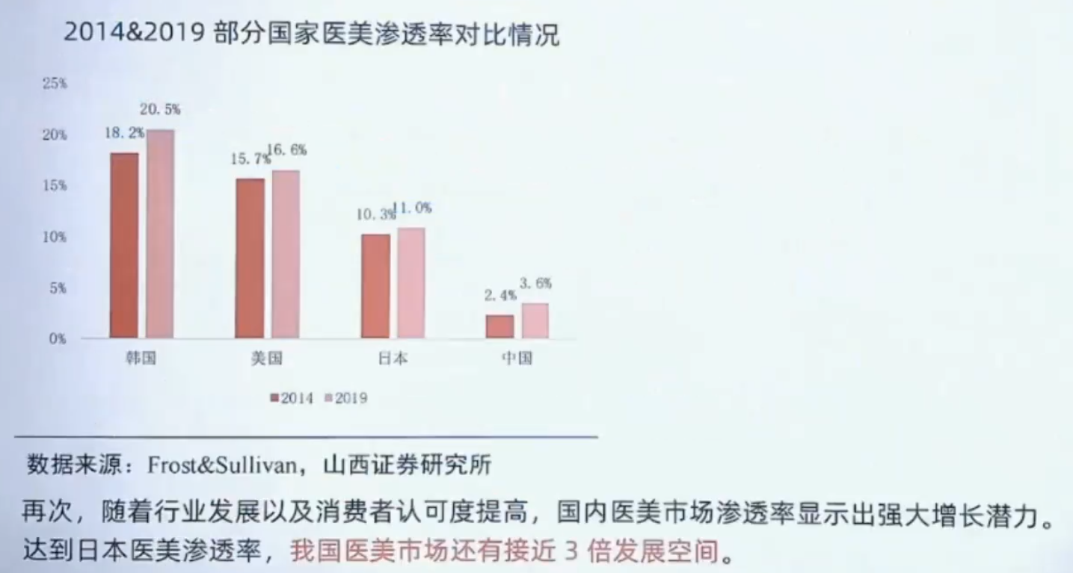

额外分享：价值中枢（注：买入的前提是好公司，行业没问题）
假设合理市盈率为20
1）第1次出手，没到合理市盈率不买
2）第1次开仓买任何股票，都不要买太多（如三分之一也算多），因为买了会跌的概率挺大，少买点后面好逐步加仓
3）如市盈率涨到24倍，可卖可继续持有，但千万别加仓
4）如市盈率又跌回20倍，甚至是18、16倍，都可放心加仓
5）当经历过合理与低估区间后，上涨到23倍，你知道低估的风险点在哪，激进者可考虑买入，保守者可不买

